004_月次締め処理エラーチェックリスト
※月次締め処理エラーを出力する汎用出力がないため、「月次締処理指示」から直接コピーする

①月次締め処理指示：締め処理を行う
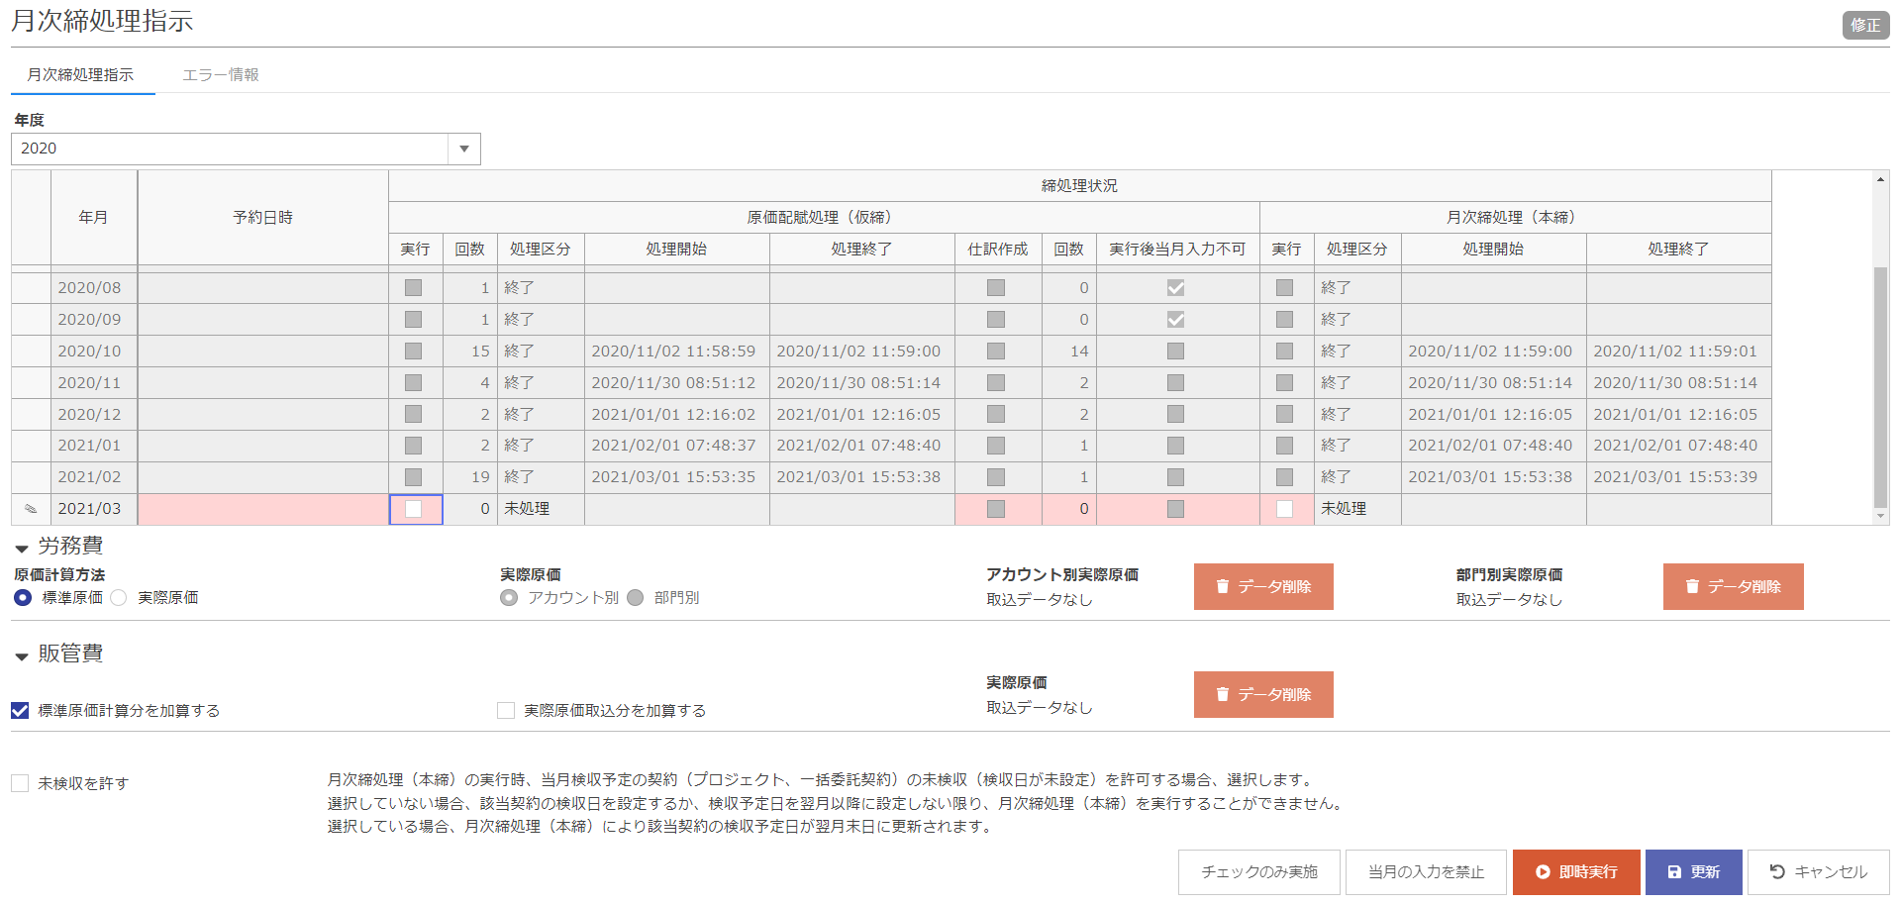

②エラーが発生した場合、エラー情報に記載されている内容をコピー
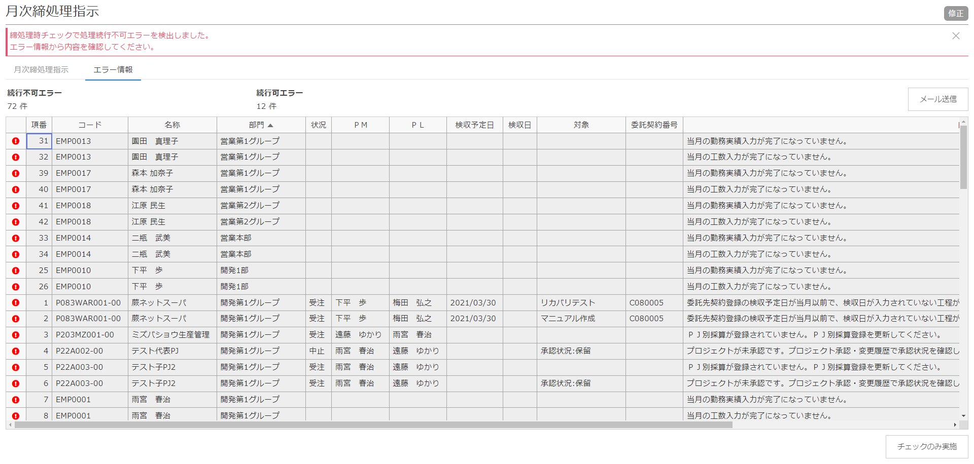

部門を昇順にする

③エクセルに貼り付け、取込データとする
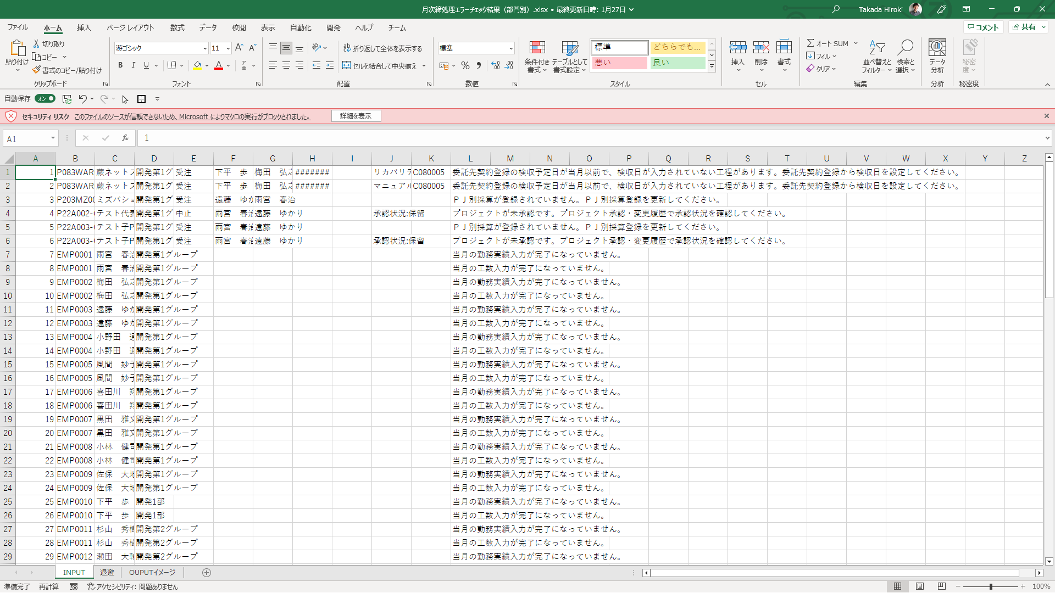

注意事項
ヘッダーはなし
SHEET名：INPUT

